はじめに
（過誤申立て依頼書の作成・提出にあたって）
１．国保連合会へ電子請求し支払決定された請求を取下げする場合に、戸田市へ行う申請書です。
２．月末までに戸田市障害福祉課へ提出してください。
３．提出された「過誤申立て依頼書」を戸田市で確認の上、国保連合会へ過誤申立てします。
４．明細書情報に合わせて実績記録票情報も取り下げされます。
５．利用者負担額上限額管理票情報については上限管理者による修正・取消処理が必要です。（この依頼書ではできません。）
６．依頼対象者が10件以上となる場合には、行数を追加していただくか、あるいは複数枚でご提出ください。
７．障害児の場合は、受給者証に記載されている保護者の氏名を記載してください。

＝平成19年8月29日事業者説明会資料より＝

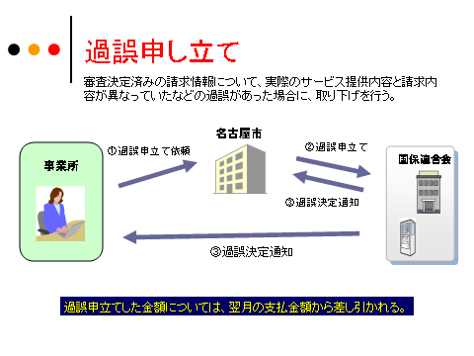
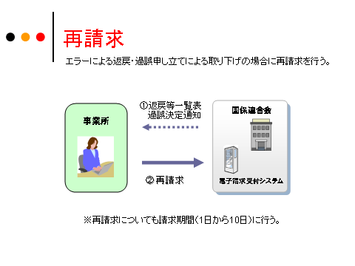

戸田市

依頼書（障害者）
 | （あて先） 戸田市長
 |  |  |  |  |  | 過誤申立て（取下げ）依頼書

 | （介護給付費訓練等給付費等請求・サービス利用計画作成費請求）

 | 申立年月日： |  | 年 月 日 |  |  |  |  |  | 請求事業者 | 事業所番号 |  |  |  |  |  |  | 事業所番号を入力してください
 |  |  |  |  |  |  |  |  |  | 事業者及び その事業所 の名称 |  |  |  |  |  |  | 事業者名称を入力してください
 | 証記載 市町村番号 |  | １ １ | 2 | 2 | 4 | 1
 |  |  |  |  |  |  |  |  |  | 所在地
 | 証記載 市町村名 |  | 戸田市

 |  |  |  |  |  |  |  |  |  | 電話番号 |  |  |  |  | 担当

 | 下記の利用者にかかる請求の取り下げを依頼します。

 | 番号 | 受給者証番号 |  |  |  |  |  | 受給者氏名（カナ） |  |  | サービス 提供年月 |  |  | 申立事由コード
 |  |  |  |  |  |  |  |  |  |  |  |  |  | 様式番号 |  | 申立理由番号 | 申立事由コードを入力してください。
 | 1 |  |  |  |  |  |  |  |  |  |  | 年 | 月 |  |  |  | 受給者証番号を入力してください。
 |  | 過誤事由 |  |  |  |  |  |  |  |  |  |  |  |  |  |  | 過誤事由を入力してください
 | 2 |  |  |  |  |  |  |  |  |  |  | 年 | 月
 |  | 過誤事由
 | 3 |  |  |  |  |  |  |  |  |  |  | 年 | 月
 |  | 過誤事由
 | 4 |  |  |  |  |  |  |  |  |  |  | 年 | 月
 |  | 過誤事由
 | 5 |  |  |  |  |  |  |  |  |  |  | 年 | 月
 |  | 過誤事由
 | 6 |  |  |  |  |  |  |  |  |  |  | 年 | 月
 |  | 過誤事由
 | 7 |  |  |  |  |  |  |  |  |  |  | 年 | 月
 |  | 過誤事由
 | 8 |  |  |  |  |  |  |  |  |  |  | 年 | 月
 |  | 過誤事由
 | 9 |  |  |  |  |  |  |  |  |  |  | 年 | 月
 |  | 過誤事由
 | 10 |  |  |  |  |  |  |  |  |  |  | 年 | 月
 |  | 過誤事由
【様式番号】
10：介護給付費・訓練等給付費等明細書（様式第二） GH,CH以外
11：介護給付費・訓練等給付費等明細書（様式第三） GH,CH
21：計画相談支援給付費請求書（様式第四）
30：特例介護給付費・特例訓練等給付費明細書（様式第六）
50：地域生活支援事業明細書等
【申立理由番号】
02：請求誤りによる実績取り下げ
11：台帳誤り修正による事業所申立の実績取り下げ
32：提供実績記録票誤りによる実績の取り下げ
33：上限の誤りによる実績取り下げ
90：その他の事由による台帳過誤
99：その他の事由による実績の取り下げ

＜過誤内容の記載例＞
 | 実績記録内容に一部請求漏れがあったため。
 | 提供していないサービスを誤って過請求したため。
 | 事務指導により過誤請求が判明したため
 | 市役所における支給決定内容の変更が遡ってされたため
 | 上限管理結果票の修正があったため
 | その他（ ）

